Munka1
Ahhoz, hogy értsd ezt a kalkulátort, olvasd el hozzá a cikket is: https://kiszamolo.hu/megeri-tuzifaval-futeni-tuzifa-gaz-villany-kalkulator/

Egy erdei köbméter fa ára házhozszállítással: | 40,000 Ft

Egy köbméter fa gáz egyenértéke: (másold be a táblázatból) | 405 | 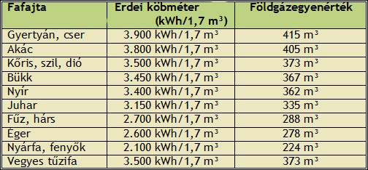
Ha nem légszáraz a fa, csökkentsd ezt az értéket (légszáraz 100%, kicsit nedves 90%, stb.) | 90%

Milyen hatásfokkal tudod elégetni. Régi kandalló 50-60%, régi vegyestüzelésű kazán 45-55% | 55%

A gázt milyen hatásfokkal tudod elégetni? Régi kovektor 50-60%, modern kondezációs kazán 90% felett akár | 90%

Villannyal milyen hatásfokkal fűtesz? Lehet 100%, de akár 400% is, ha hőszivattyúd van | 380%
Ezen az áron vett fa fűtési képessége megfelel ennek a köbméternyi gázárnak: | 222 Ft

Ezen az áron vett fa fűtési képessége megfelel ennek az áram árnak 1 kWh-ban: | 56 Ft

